상품제안서
아이더 26년 여름 스포츠 냉감원단 쿨 헤어밴드 | 상품코드: S46453

 |  |  |  |  |  |  | 02-713-8555 | www.synergygift.co.kr
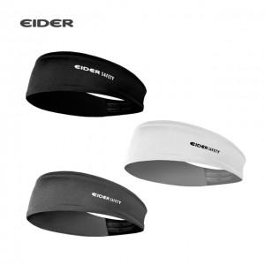 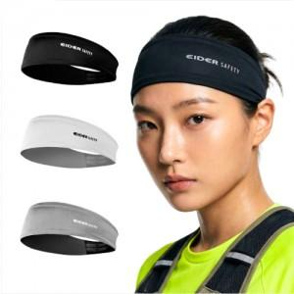

【상세/제작정보】

【인쇄/포장옵션】 | 라벨지스티커 / 포장불가능

【공급단가】 | 수량 | 50~ | 100~ | 300~ | 1,000~ | 3,000~
*VAT별도 | 단가 | 7,910원 | 7,490원 | 7,120원 | 6,940원 | 6,820원

【상품 URL】 | https://www.synergygift.co.kr:443/src/goods_detail.php?gdno=46453

